入力例
中間報告チェックリスト（入力例）
千葉市役所保育園 |  |  |  |  | ※「通帳・利用明細・インターネットバンキングの写し」には賃貸料・共益費（管理費）の金額右側（余白）に番号（No.）・対象支払月をご記入下さい。
No. |  |  | ① | ② | ③ | ④ | ⑤ | ⑥ | ⑦ | ⑧ | ⑨ | ⑩
補助対象者氏名 |  |  | 千葉一郎 【通常】 | 千葉次郎 【新規契約】 | 千葉三郎 【契約更新】 | 千葉四郎 【途中終了】 | 千葉五郎 【転居】
通帳・利用明細・ インターネット バンキングの写し | 全員必須 | 4月分 | ✓ | － | ✓ | ✓ | ✓
 |  | 5月分 | ✓ | － | ✓ | ✓ | ✓
 |  | 6月分 | ✓ | ✓ | ✓ | ✓ | ✓
 |  | 7月分 | ✓ | ✓ | ✓ | ✓ | ✓
 |  | 8月分 | ✓ | ✓ | ✓ | － | ✓
 |  | 9月分 | ✓ | ✓ | ✓ | － | ✓
請求書 領収書 の写し | 対象者のみ | 礼金あり | － | ✓ | － | － | ✓
 |  | 更新料あり | － | － | ✓ | － | －
契約書 の写し | 対象者のみ | 新規契約 契約更新 | － | － | ✓ | － | －
給与明細 または 賃金台帳の写し | 全員必須 | 4月分 | ✓ | － | ✓ | ✓ | ✓
 |  | 5月分 | ✓ | － | ✓ | ✓ | ✓
 |  | 6月分 | ✓ | ✓ | ✓ | ✓ | ✓
 |  | 7月分 | ✓ | ✓ | ✓ | ✓ | ✓
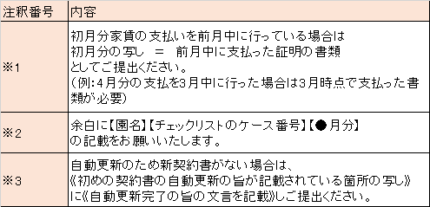
 |  | 8月分 | ✓ | ✓ | ✓ | － | ✓
 |  | 9月分 | ✓ | ✓ | ✓ | － | ✓
本人負担額の 領収証の写し | 対象者のみ （給与明細・賃金台帳に本人負担額の記載なし） | 4月分 | － | － | － | － | －
 |  | 5月分 | － | － | － | － | －
 |  | 6月分 | － | ✓ | － | － | －
 |  | 7月分 | － | ✓ | － | － | －
 |  | 8月分 | － | ✓ | － | － | －
 |  | 9月分 | － | ✓ | － | － | －

